Sheet1
2020您所在的家庭保险费用
Region | Average premium (combined policy) | Year-on-year price rise
London | £205 | 6.80%
South East | £157 | 6.10%
North West | £152 | 2.80%
East of England | £149 | 5.50%
Yorkshire & The Humber | £144 | 2%
Scotland | £143 | 5%
West Midlands | £141 | 3.30%
East Midlands | £140 | 2.90%
Wales | £140 | 1.30%
South West | £137 | 4.90%
North East | £133 | 1.60%
Source: Consumer Intelligence
Home insurance premiums jump in cost: how much do homeowners pay in your area? - Which? News

在英国，根据 MoneySuperMarket 关于最常见的“建筑物和财物”组合家庭保险单的价格指数，2021 年第一季度家庭保险单的平均成本为 141 英镑。
根据 MoneySuperMarket 在 2021 年第一季度收集的数据，英国每年仅针对建筑物的保险单平均费用为 110 英镑。
从 2020 年到 2021 年，平均建筑物保险的价格略微上涨了 0.3%，价格略有上涨。
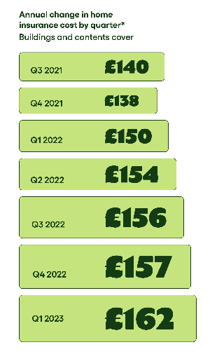
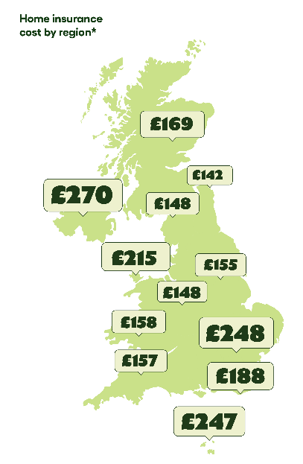

房屋保险的费用是多少？ |Go.Compare (gocompare.com)

Sheet3
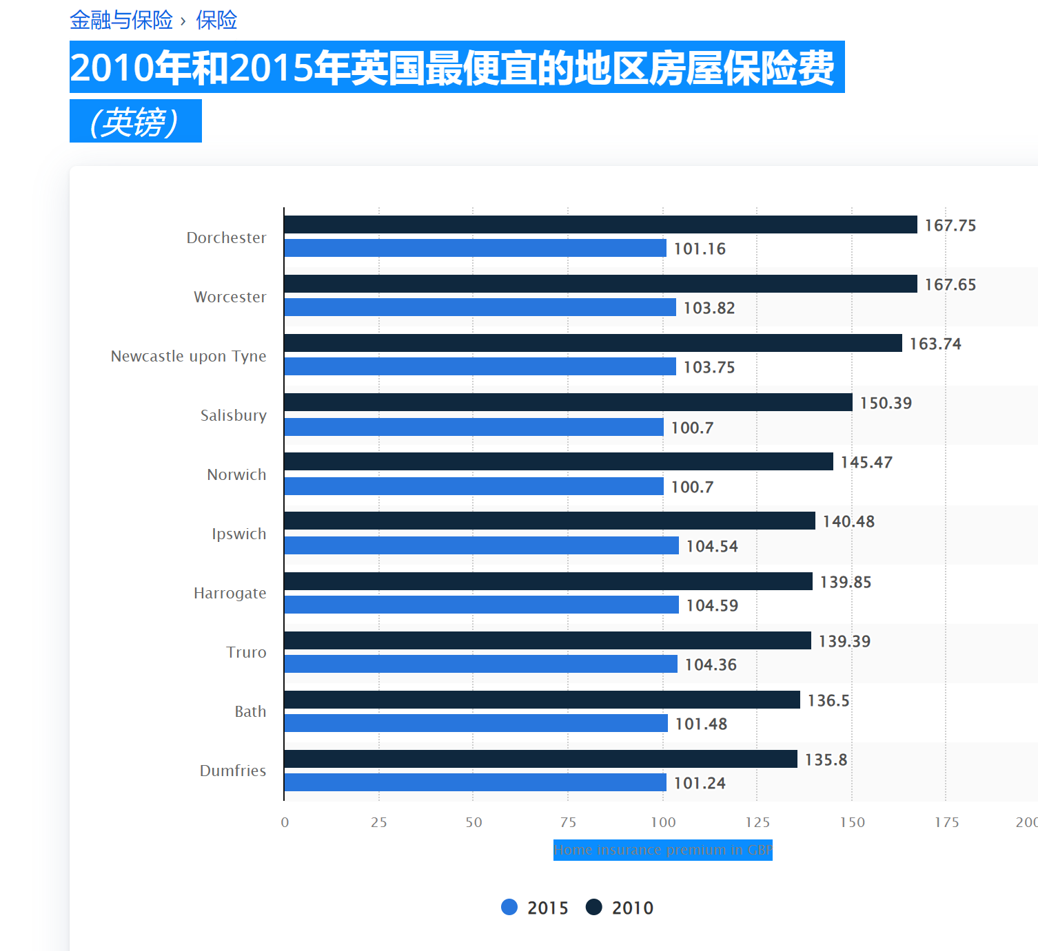

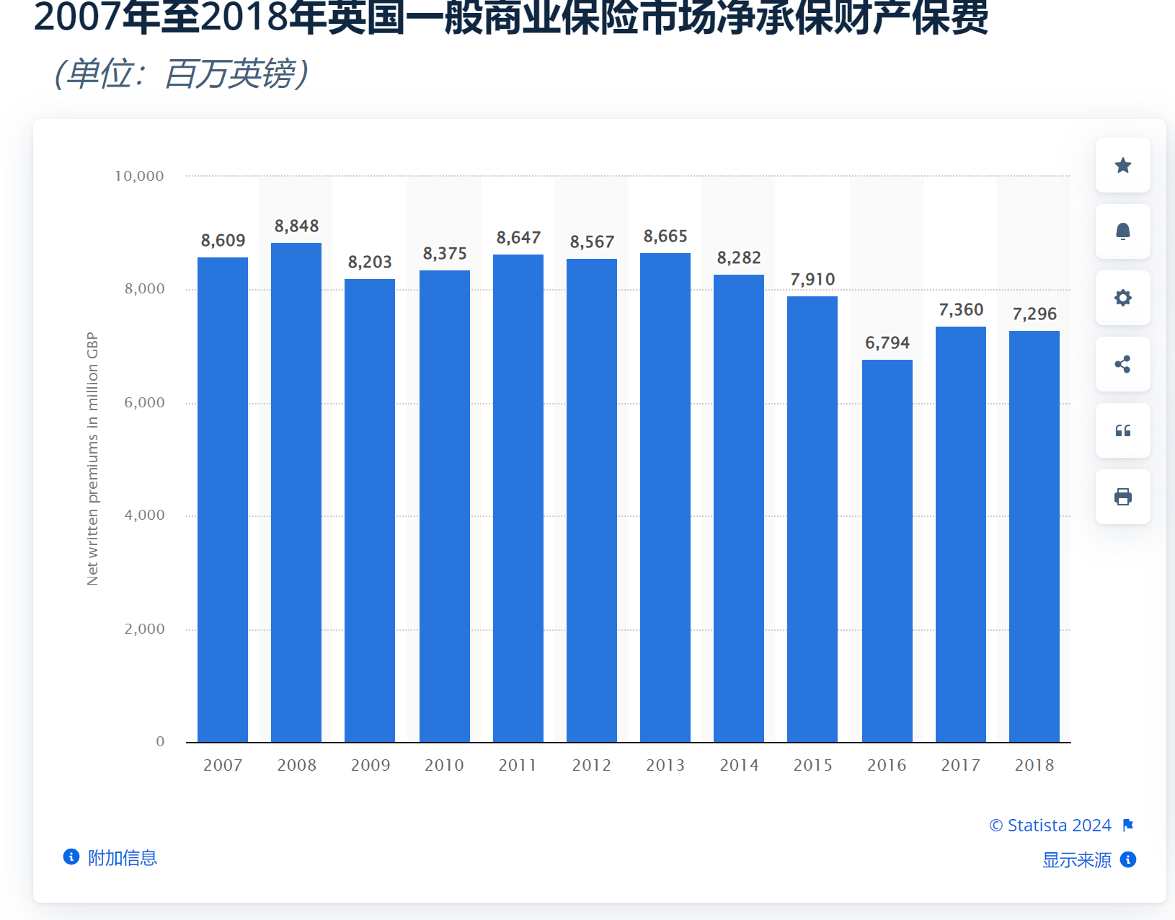

https://www.statista.com/statistics/521814/cheapest-home-insurance-premiums-united-kingdom/ | https://www.statista.com/statistics/295391/uk-insurance-market-net-written-property-premiums/

